关系图
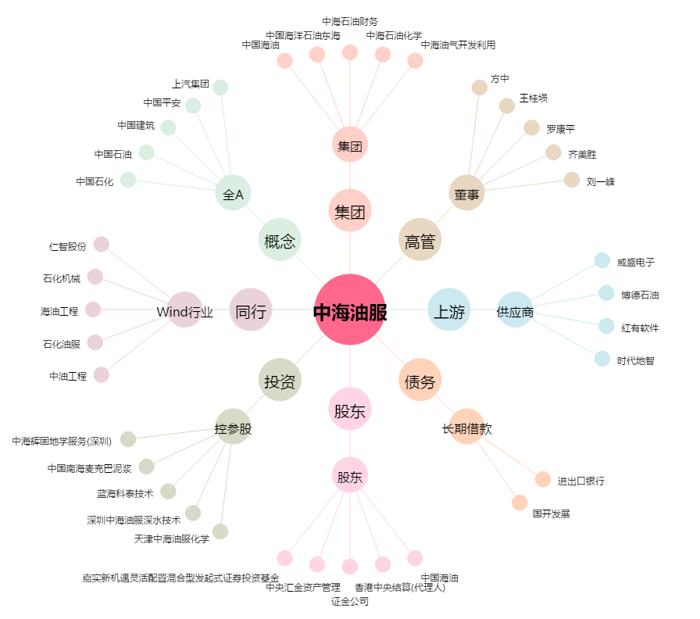
中海油服[601808.SH] - 关系概览图

